仕様概要
ONEsLOGI Cloud / WMS |  |  |  |  |  | 業務機能設計 |  |  | 業務ＩＤ | U-OR-140-P
 |  |  |  |  |  | 仕様概要 |  |  | 業務名称 | オーダー | 機能名称 | 定期オーダー一覧

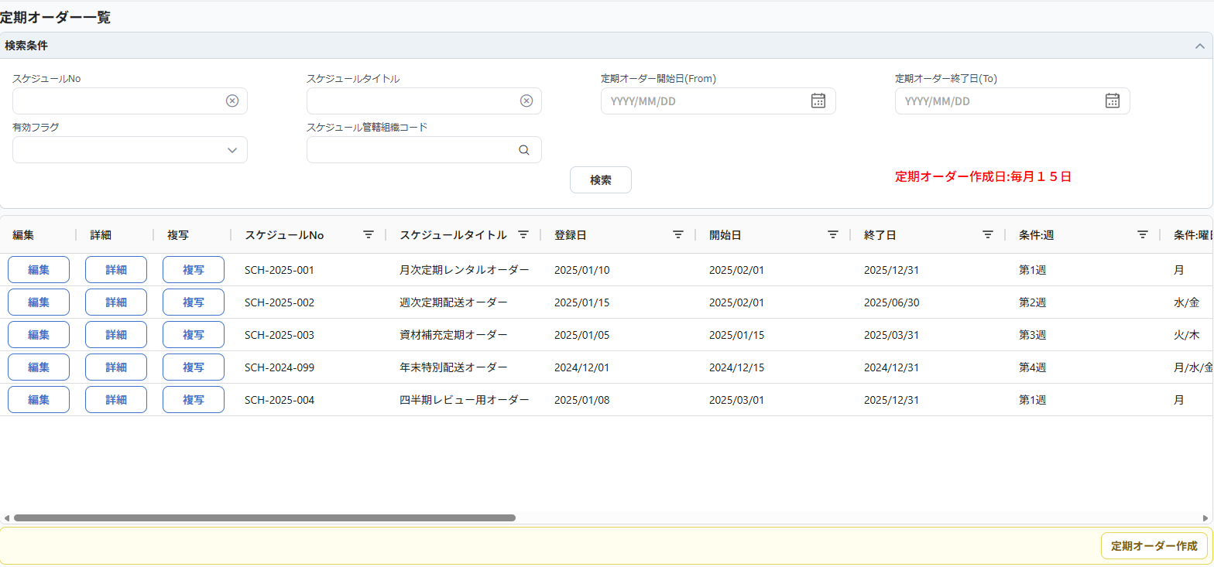
 |  | 凡例
レビュー事項
質問事項
レビュー結果反映

 | １．画面イメージ

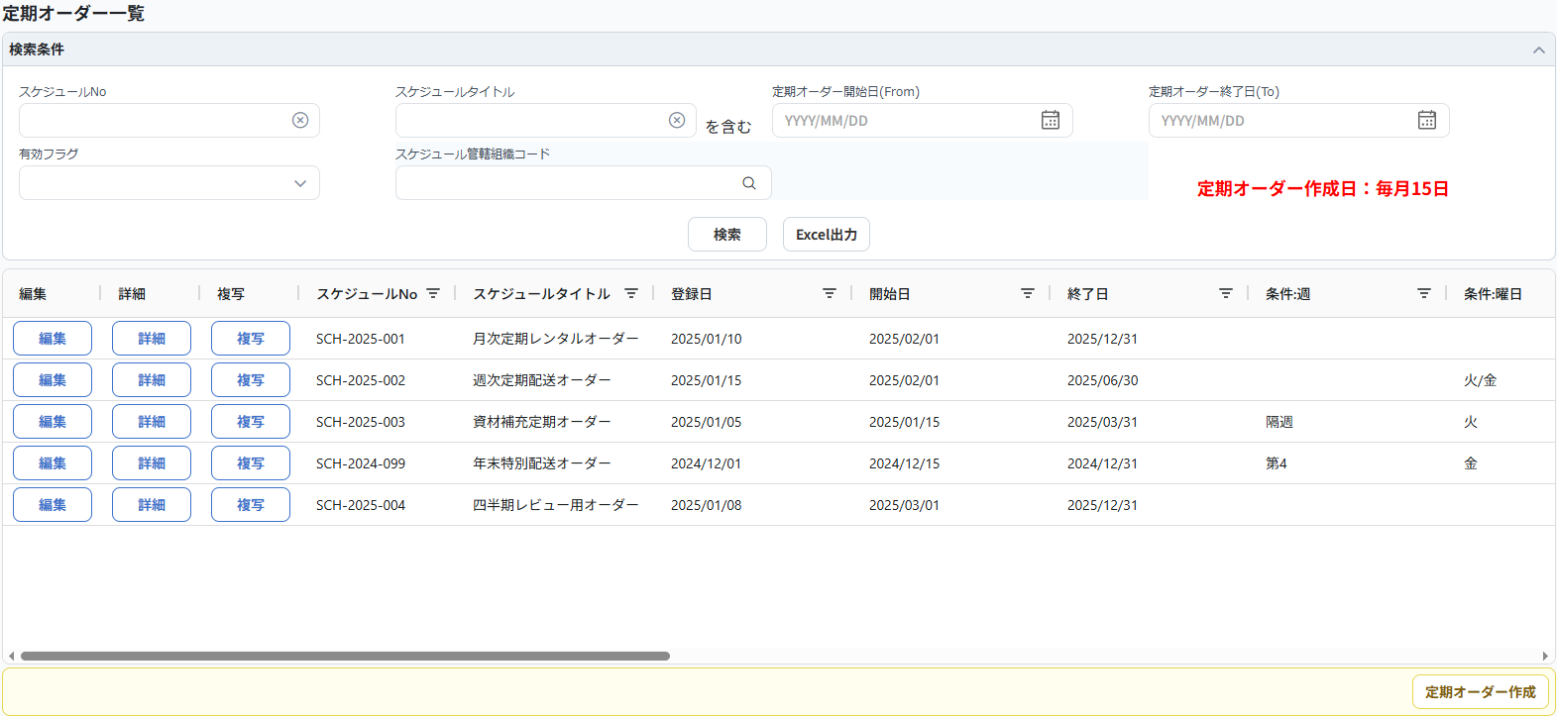
項目追加（検索）
No.6 upr荒川様
・スケジュール管轄組織コード
No.10 upr岡橋様
・定期オーダー作成日
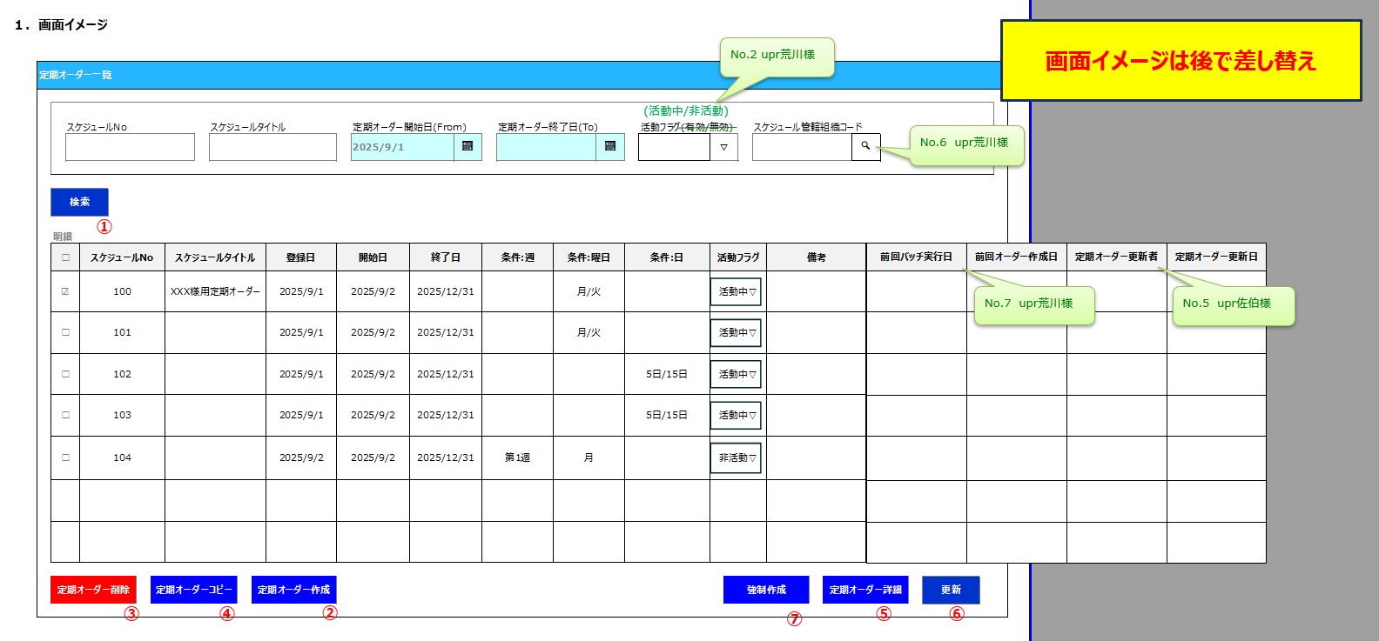

①
②
No.13 upr岡橋様
-ボタン位置変更（フッタボタンから明細ボタンに変更）
・定期オーダー詳細ボタン ⇒明細に「編集ボタン」、「詳細ボタン」を追加
・定期オーダーコピーボタン ⇒明細に「複写ボタン」を追加

③
④
⑤

No.12 upr岡橋様
-ボタン削除（定期オーダー入力(詳細)に移動）
・定期オーダー削除ボタン
・強制作成ボタン
・更新ボタン(活動フラグは入力画面で更新)

⑥
名称変更
No.2 upr荒川様
・定期フラグ⇒活動フラグ
No.11 upr岡橋様
・活動フラグ⇒有効フラグ
・前回オーダー作成日⇒前回オーダー最終引取日
・前回バッチ実行日⇒前回オーダー作成日

 |  |  |  |  |  |  |  | 明細続き

項目追加(一覧)
No.5 upr佐伯様
・定期オーダー更新者定期／更新日
No.7 upr荒川様
・前回バッチ実行日
・前回オーダー作成日
No.14 upr成松様
・引取先名 ※先頭の明細の取引先を代表で表示
No.15 LDS小林
・スケジュール管轄組織／組織名を表示

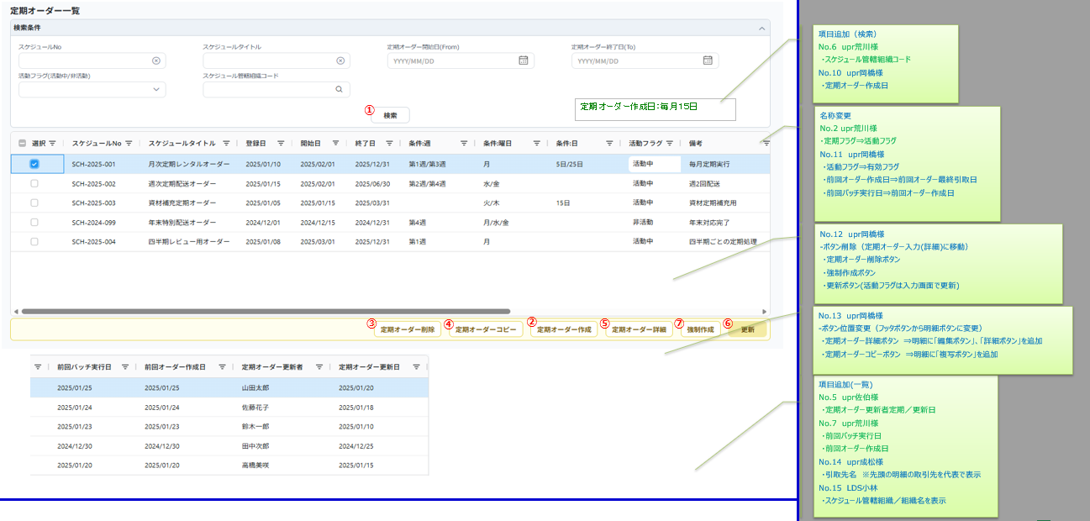

 |  |  |  |  |  |  |  | 「備考」にマウスカーソルを合わせたとき
 |  |  |  |  |  |  |  | 全文を表示するツールチップを表示
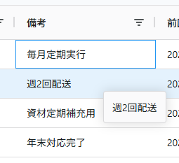

 | ２．機能概要

 |  | <全体概要>

 |  |  | １.定期オーダー一覧画面
 |  |  |  | 定期的に発生するオーダーを事前に登録した、指定スケジュールを管理する機能。
 |  |  |  | 定期オーダーは返却オーダーのみ登録可能とする。

 |  |  |  | ・ | 登録されている定期オーダーを検索・Excel出力が可能。
 |  |  |  | ・ | 検索した定期オーダーから、定期オーダー入力（詳細）画面への遷移が可能（編集ボタン、詳細ボタン、複写ボタン）
 |  |  |  | ・ | 1つのスケジュールで複数のオーダー登録を管理。
No.17 upr岡橋様
 |  |  |  | ・ | 作成した定期オーダーの稼働/停止の制御を可能とする。
 |  |  |  | ・ | 単一スケジュールの手動実行を可能とする。(強制作成ボタン)

 |  | <アクション>

 |  |  | 利用者 |  |  |  | オーダー業務管理者
 |  |  |  |  |  |  | オーダー業務作業者
 |  |  |  |  |  |  | 調達管理部門管理者
 |  |  |  |  |  |  | 調達管理部門作業者

 |  |  | 利用タイミング |  |  |  | 随時
 |  |  | ① | 実行アクション |  |  |  | ・「検索」ボタン

 |  |  |  |  | 処理概要 |  |  | ・検索条件に従い、定期オーダー情報のデータを取得する。

 |  |  |  |  | 処理前提 |  |  | ・無し

 |  |  |  |  | 補足等 |  |  | ・無し

 |  |  |  |  | 出力順 |  |  | ・スケジュールNo（降順）

 |  |  |  | 実行後アクション
 |  |  |  |  | 実行後アクション |  |  | ・定期オーダー情報データを取得し、明細画面を表示する。

 |  |  |  |  | 完了処理 |  |  | ・無し

 |  |  | ② | 実行アクション |  |  |  | ・「Excel出力」ボタン

 |  |  |  |  | 処理概要 |  |  | ・検索条件に従い、定期オーダーのデータをExcel出力する。

 |  |  |  |  | 処理前提 |  |  | ・無し

 |  |  |  |  | 補足等 |  |  | ・無し

 |  |  |  |  | 出力順 |  |  | ・スケジュールNo（降順）

 |  |  |  | 実行後アクション
 |  |  |  |  | 実行後アクション |  |  | ・定期オーダーのデータを取得し、Excelデータをダウンロードできる。

 |  |  |  |  | 完了処理 |  |  | ・無し

 |  |  | 利用タイミング |  |  |  | 定期オーダー更新・参照時
 |  |  | ③ | 実行アクション |  |  |  | ・「定期オーダー詳細編集」ボタン

 |  |  |  |  | 処理概要 |  |  | ・選択した定期オーダーに紐づく定期オーダー入力（詳細）画面に遷移する。
 |  |  |  |  |  |  |  | ・遷移先の定期オーダー詳細画面には選択した定期オーダー情報がプリセットされる。

 |  |  |  |  | 処理前提 |  |  | ・明細のいずれかが選択（チェック）されていること。（複数選択は不可）

No.18 LDS小林
-「強制作成」ボタンは定期オーダー一覧画面にある「詳細」ボタンから、
定期オーダー入力（詳細）画面に遷移した場合にのみ実行可能
 |  |  |  |  | 補足等 |  |  | ・定期オーダー入力（詳細）画面に遷移後にデータの更新操作が可能。
 |  |  |  |  |  |  |  | ・定期オーダー入力（詳細）画面に遷移後に強制作成の実行ができない。
 |  |  |  |  |  |  |  |  | ※強制作成を行う場合は、詳細ボタンから画面遷移する

 |  |  |  |  | 出力順 |  |  | ・無し

 |  |  |  | 実行後アクション
 |  |  |  |  | 実行後アクション |  |  | ・定期オーダー入力（詳細）画面に遷移する。

 |  |  |  |  | 完了処理 |  |  | ・無し

 |  |  | ④ | 実行アクション |  |  |  | ・「定期オーダー詳細」ボタン

 |  |  |  |  | 処理概要 |  |  | ・選択した定期オーダーに紐づく定期オーダーの詳細画面に遷移する。
 |  |  |  |  |  |  |  | ・遷移先の定期オーダー詳細画面には選択した定期オーダー情報がプリセットされる。

 |  |  |  |  | 処理前提 |  |  | ・明細のいずれかが選択（チェック）されていること。（複数選択は不可）

 |  |  |  |  | 補足等 |  |  | ・定期オーダー入力（詳細）画面に遷移後にデータの更新操作ができない。
 |  |  |  |  |  |  |  | ・定期オーダー入力（詳細）画面に遷移後に強制作成の実行が可能。

 |  |  |  |  | 出力順 |  |  | ・無し

 |  |  |  | 実行後アクション
 |  |  |  |  | 実行後アクション |  |  | ・定期オーダー入力（詳細）画面に遷移する。

No.12 upr岡橋様
 |  |  |  |  | 完了処理 |  |  | ・無し

 |  |  | ⑥ | 実行アクション |  |  |  | ・「更新」ボタン

 |  |  |  |  | 処理概要 |  |  | ・選択した定期オーダーの稼働/停止を制御する。

 |  |  |  |  | 処理前提 |  |  | ・明細のいずれかが選択（チェック）されていること。（複数選択可）

 |  |  |  |  | 補足等 |  |  | ・無し

 |  |  |  |  | 出力順 |  |  | ・無し

 |  |  |  | 実行後アクション
 |  |  |  |  | 実行後アクション |  |  | ・検索を行い、明細画面を再描画する。

 |  |  |  |  | 完了処理 |  |  | ・更新処理完了の確認メッセージを表示する。

 |  |  | 利用タイミング |  |  |  | 定期オーダーコピー時
 |  |  | ⑤ | 実行アクション |  |  |  | ・「定期オーダーコピー複写」ボタン

 |  |  |  |  | 処理概要 |  |  | ・選択した定期オーダーを複写し、定期オーダーの詳細画面に遷移する。
 |  |  |  |  |  |  |  | ・遷移先の定期オーダー詳細画面には選択した定期オーダー情報がプリセットされる。

 |  |  |  |  | 処理前提 |  |  | ・明細のいずれかが選択（チェック）されていること。（複数選択は不可）

 |  |  |  |  | 補足等 |  |  | ・無し

 |  |  |  |  | 出力順 |  |  | ・無し

 |  |  |  | 実行後アクション
 |  |  |  |  | 実行後アクション |  |  | ・定期オーダー入力（詳細）画面に遷移する。

 |  |  |  |  | 完了処理 |  |  | ・無し

 |  |  | 利用タイミング |  |  |  | 定期オーダー作成時
 |  |  | ⑥ | 実行アクション |  |  |  | ・「定期オーダー作成」ボタン

 |  |  |  |  | 処理概要 |  |  | ・定期オーダー入力（詳細）画面に遷移する。

 |  |  |  |  | 処理前提 |  |  | ・無し

 |  |  |  |  | 補足等 |  |  | ・無し

 |  |  |  |  | 出力順 |  |  | ・無し

 |  |  |  | 実行後アクション
 |  |  |  |  | 実行後アクション |  |  | ・定期オーダー入力（詳細）画面に遷移する。

 |  |  |  |  | 完了処理 |  |  | ・無し

No.12 upr岡橋様
 |  |  | 利用タイミング |  |  |  | 定期オーダー削除時
 |  |  | ③ | 実行アクション |  |  |  | ・「定期オーダー削除」ボタン

 |  |  |  |  | 処理概要 |  |  | ・選択した定期オーダーを削除する。

 |  |  |  |  | 処理前提 |  |  | ・明細のいずれかが選択（チェック）されていること。（複数選択可）

 |  |  |  |  | 補足等 |  |  | ・無し

 |  |  |  |  | 出力順 |  |  | ・無し

 |  |  |  | 実行後アクション
 |  |  |  |  | 実行後アクション |  |  | ・選択した定期オーダーを削除する。

 |  |  |  |  | 完了処理 |  |  | ・削除処理完了の確認メッセージを表示する。

No.12 upr岡橋様
No.9 upr荒川様
 |  |  | 利用タイミング |  |  |  | 定期オーダー強制作成時
 |  |  | ⑦ | 実行アクション |  |  |  | ・「強制作成」ボタン

 |  |  |  |  | 処理概要 |  |  | ・選択した定期オーダーをバッチ実行し、オーダーを作成する。

No.4 LDS小林
 |  |  |  |  | 処理前提 |  |  | ・明細のいずれかが選択（チェック）されていること。（複数選択は不可）
 |  |  |  |  |  |  |  | ・翌月分の定期オーダーが未作成であること。
 |  |  |  |  |  |  |  | ・活動フラグが「活動中」であること。

 |  |  |  |  | 補足等 |  |  | ・押下時に「○月分のオーダーを作成しますか」の確認メッセージを表示する。

 |  |  |  |  | 出力順 |  |  | ・無し

 |  |  |  | 実行後アクション
 |  |  |  |  | 実行後アクション |  |  | ・検索を行い、明細画面を再描画する。

 |  |  |  |  | 完了処理 |  |  | ・作成処理完了の確認メッセージを表示する。

設計概要①_概要補足
１．設計概要

 | ①概要補足

 |  | <1.初期表示>

 |  |  | ■検索条件欄
 |  |  |  | ・ | 「定期オーダー開始日」Fromの初期値はシステム管理業務日付の前月末とする。

 |  |  | ■ソート順
 |  |  |  | スケジュールNo（降順）

 |  | <2.他画面より遷移時の複写項目>

 |  |  | ※この画面は他画面からの複写はないため不要

 |  | <3.画面制御>

 |  | <更新ボタン>

No.3 upr荒川様
 |  |  |  | 更新処理
 |  |  |  |  | 活動フラグを更新する。
 |  |  |  |  |  | 活動フラグを「非活動」⇒「活動中」に更新した場合、次オーダーが作成されるのは翌月分からとする。 ※当月分は作成されない
 |  |  |  |  |  |  | 例：毎月15日に定期作成バッチが実行
 |  |  |  |  |  |  |  |  | ・1/10に活動フラグを非活動⇒活動した場合、1/15(当月)にバッチ実行され、翌月分(２月分)のオーダーから作成される
 |  |  |  |  |  |  |  |  | ・1/16に活動フラグを非活動⇒活動した場合、2/15(翌月)にバッチ実行され、翌々月分(３月分)のオーダーから作成される

No.8 upr荒川様
 |  |  |  |  | 定期オーダースケジュールを更新する。
 |  |  |  |  |  | スケジュール情報を更新した際は、修正履歴を共通機能で管理する。

 |  | <強制作成ボタン>

 |  |  |  | 作成処理
 |  |  |  |  | 定期オーダースケジュールに基づき、翌月分のオーダーを作成する。
 |  |  |  |  |  | 翌月分の定期オーダーが作成済みの場合、強制作成はエラーとなる。
 |  |  |  |  |  |  | ・当月の定期バッチ実行日前に強制作成した場合（翌月定期オーダー未作成）
No.9 upr荒川様
 |  |  |  |  |  |  |  | ⇒翌月のオーダーが作られる ※当月の定期バッチ実行はスキップ
 |  |  |  |  |  |  | ・当月の定期バッチ実行日後に強制実行した場合（翌月定期オーダー作成済み）
 |  |  |  |  |  |  |  | ⇒強制作成がエラーとなる

 |  |  |  |  |  | 作成されたオーダーの作成者には強制作成を実行したユーザーを登録する。

【定期オーダー入力（詳細）】
No.5 upr岡橋様

設計概要②_定期オーダー開始日終了日補足
１．設計概要

 | ②定期オーダー開始日終了日補足

 |  | <1.検索範囲>

 |  |  | ■検索条件
 |  |  |  | ・ | FromToの両方に入力がある場合
 |  |  |  |  |  | (スケジュール.開始日 ≦ 検索.終了日 かつ、 スケジュール.終了日 ≧ 検索.開始日 )
No.1 upr荒川様
※補足：2025/10/1-2025/11/1の場合ABCすべてヒットするように変更
 |  |  |  | ・ | Fromのみ
 |  |  |  |  |  | (スケジュール.終了日 ≧ 検索.開始日 )
 |  |  |  | ・ | Toのみ
 |  |  |  |  |  | (スケジュール.開始日 ≦ 検索.終了日 )

 |  |  |  | 例えば、検索条件に2025/10/1(From)～2025/11/1(To)を設定した場合に、「2025/10/1」は全ての定期オーダーがスケジュールされているため、
 |  |  |  | 定期オーダーA,B,Cの全てが検索にヒットする。

画面項目チェック定義
画面項目チェック定義

 | チェック対象 イベント | 項目名称 | エラータイトル | 制約(エラーケース) | メッセージID | 置換文字列

具体的なメッセージ内容は
別紙「メッセージ定義一覧に記載する。
（初期は欄外にメッセージ内容をメモ）
 | 検索 Excel出力 | 定期オーダー開始日(From) | 日付整合性チェック | 定期オーダー開始日(From) > 定期オーダー終了日(To)の場合、エラー | （新規） |  | 定期オーダー開始日(From)は定期オーダー終了日(To)以前の日付を入力してください。
 | 検索 Excel出力 | － | 検索結果チェック | 取得結果が0件の場合 |  |  | 該当データが存在しません。
 | 定期オーダー削除 |  | 更新対象チェック | レコード未選択時、エラー |  |  | 明細が選択されていません。
 | 定期オーダーコピー |  | 更新対象チェック | レコード未選択時、エラー |  |  | 明細が選択されていません。
 | 定期オーダー詳細 |  | 更新対象チェック | レコード未選択時、エラー |  |  | 明細が選択されていません。
 | 更新 |  | 更新対象チェック | レコード未選択時、エラー |  |  | 明細が選択されていません。
 | 強制作成 |  | 作成対象チェック | レコード未選択時、エラー | （新規） |  | 明細が選択されていません。
No.4 LDS小林
 | 強制作成 |  | 作成対象チェック | レコード複数選択時、エラー | （新規） |  | 強制作成は複数明細を選択することはできません。
 | 強制作成 |  | 作成対象チェック | 活動フラグが非活動の場合、エラー | （新規） |  | 活動フラグが非活動の明細を選択することはできません。
 | 強制作成 |  | 作成対象チェック | 翌月分が作成済みの場合、エラー | （新規） |  | 翌月分の定期オーダーが作成済の明細を選択することはできません。

画面遷移図
１．画面遷移図

・「編集」ボタン押下
・「詳細」ボタン押下
・「複写」ボタン押下
・「定期オーダー作成」ボタン押下

定期オーダー一覧
メニューボタン押下
定期オーダー入力
（詳細）
パレットメニュー

No.16 upr岡橋様
-定期オーダー入力（詳細）の遷移を整理

メニューボタン押下

